別紙５（地域緩和ケア連携体制）
地域緩和ケア連携体制 |  |  |  |  |  |  |  |  | 表紙①に戻る
記載の有無 ※「あり」とするとデータ抽出の対象となります。記載する内容がない場合は「なし」としてください。「なし」の場合は以下について記入の必要はありません。 |  |  |  |  |  |  | あり | ←緩和ケア体制に関する入力と別添資料の提出有無について選択してください | 様式4（機能別）のⅣ（都道府県がん診療連携拠点病院の指定要件について）に戻る

 |  |  |  | 病院名： | 大阪市立総合医療センター |  |  |  | 様式4（機能別）のVII（地域がん診療病院の指定要件について）に戻る
 |  |  |  | 時期・期間： | 令和３年9月1日現在 |  |  |  |  | ※印刷範囲外です。メモ書きとして使えますが、提出前には個人情報などの記載がないことをご確認ください。

【緩和ケアに関する地域連携を推進するために、地域の他施設が開催する多職種連携カンファレンスに参加した年間回数】
（令和2年1月1日～12月31日） |  |  |  |  | 7 | 回
注１） | 地域内の他施設が主催したカンファレンスのみとする。
注２） | 多職種連携カンファレンスとは「地域全体の医療を推進するため地域医療を支える多施設かつ多職種の連携強化と顔の見える関係づくりを目的として、緩和ケアに関わる多職種の医療従事者・医療福祉従事者が一堂に会する場」とする。
注３） | 患者の退院支援カンファレンス等、患者個人の情報共有のために開催したカンファレンスは含まない。
【緊急緩和ケア病棟について（都道府県がん診療連携拠点病院のみ）】
・緊急緩和ケア病床数 |  |  |  |  |  | 床 |  | 未記入あり
・緊急緩和ケア病床の入院患者数（令和2年1月1日～12月31日） |  |  |  |  |  | 人 |  | 未記入あり

医療圏内の緩和ケア病棟や在宅緩和ケアが提供できる診療所などのマップやリストを記載してください。 緩和ケアセンターを有する病院は、緊急入院体制の整備にあたり、連携協力を行っている在宅療養支援診療所等の リストについても記載すること。 ※個人名やPHSの番号が記載されていないことをご確認ください。
このシートに貼付することが難しい場合、ファイル名の頭に別紙５を付けた電子ファイル、別添資料を提出すること。
別添資料の提出有無 |  | あり | （あり／なし）
ファイル形式 |  | PDF | （ワード／一太郎／リッチテキスト／エクセル／パワーポイント／PDF／その他）
その他の場合ファイル形式を記載してください。

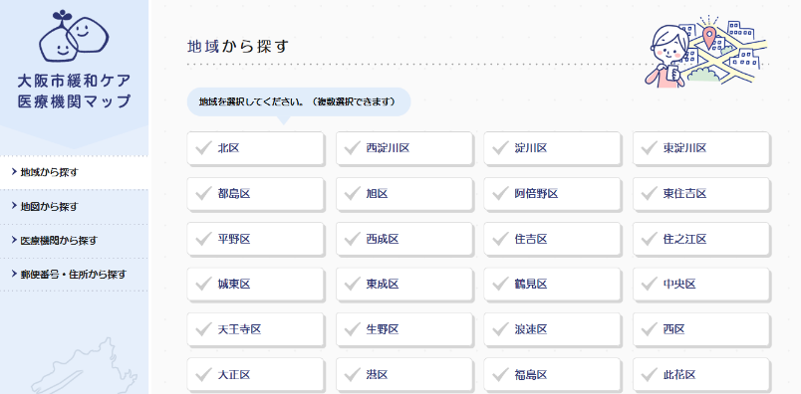 【医療圏内の緩和ケア病棟や在宅緩和ケアが提供できる診療所などのマップやリスト】 ①在宅医リスト 大阪市内 ②在宅医リスト 大阪市外 ③在宅医リスト 大阪府外 ④緩和ケア病棟のある病院 ⑤大阪市緩和ケア医療機関マップ http://kanwa.gh.opho.jp/ 【緊急入院体制の整備にあたり、連携協力を行っている在宅療養支援診療所等のリスト】 ①在宅医リスト 大阪市内 ②在宅医リスト 大阪市外 ③在宅医リスト 大阪府外 ④緩和ケア病棟のある病院 ⑤大阪市緩和ケア医療機関マップ http://kanwa.gh.opho.jp/

 |  |  |  |  |  |  |  | 印刷範囲外

